Sheet1
ラボ 20:Azure DevOps とチーム間の統合の準備

 | ラボ20では、Microsoft365のビジネス向けアカウントが必要です。以下の手順で、Microsoft365 E5アカウントを作成して、Demoが無事完了できるようにしてから、デモを進めます。
 | 以下にアクセスします
 |  | https://developer.microsoft.com/en-us/microsoft-365/profile

 | メールアドレスが自分で作成したアドレスになっていることを確認します。
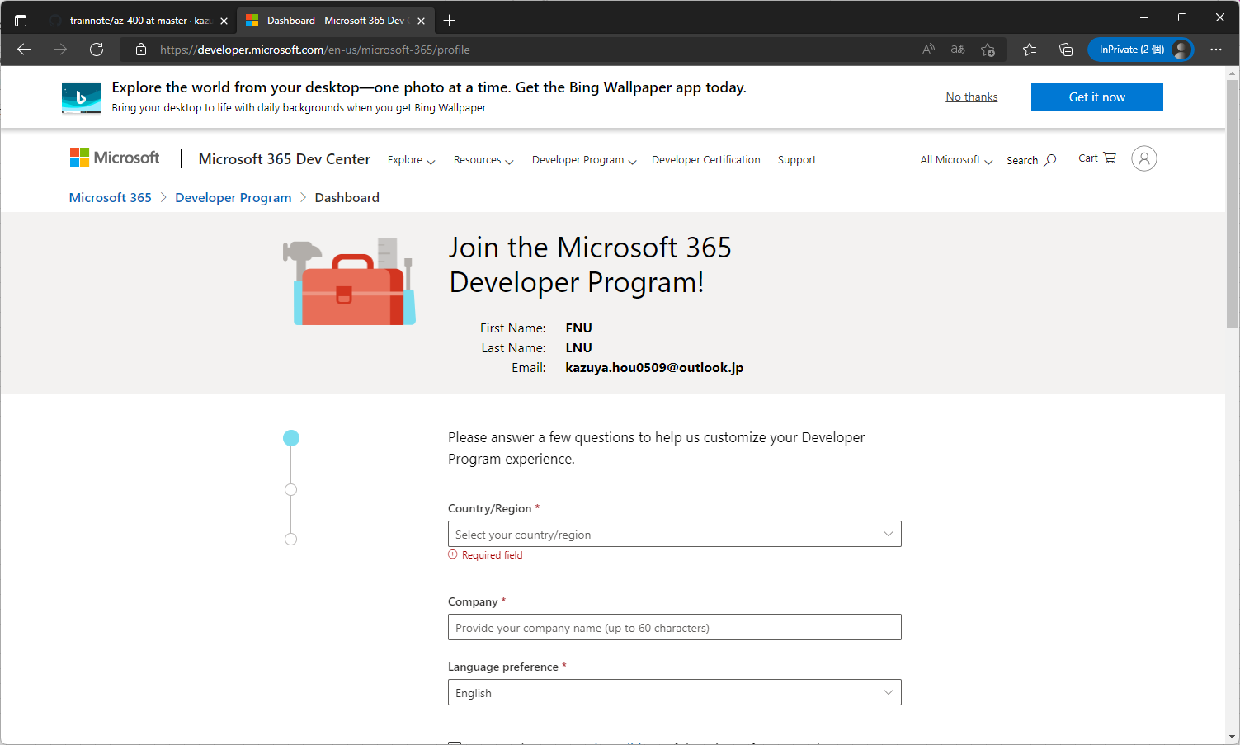

 | ログインしていない場合はログインします。
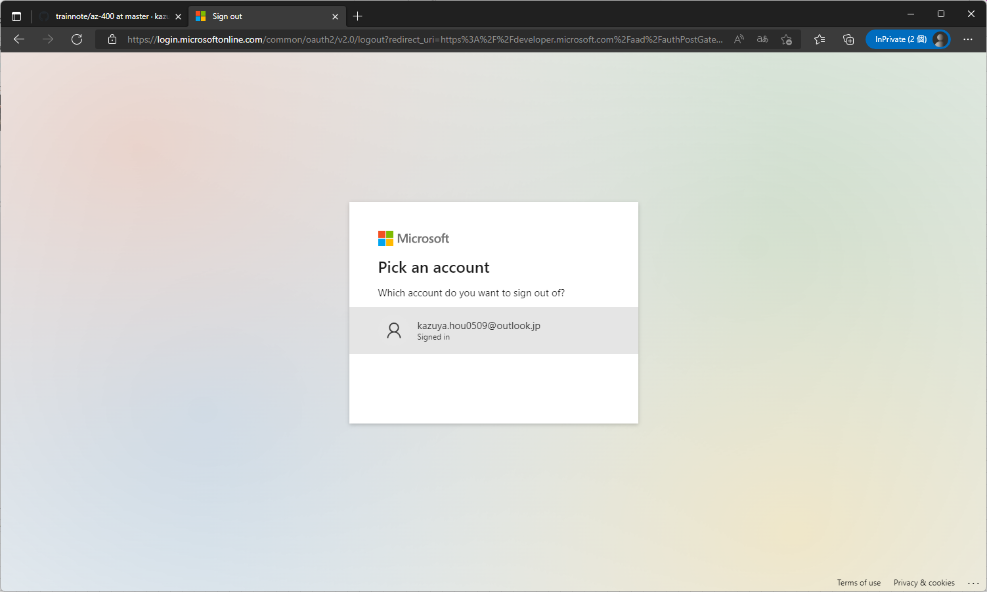

 | 必要な情報を入力して、「NEXT」をクリック
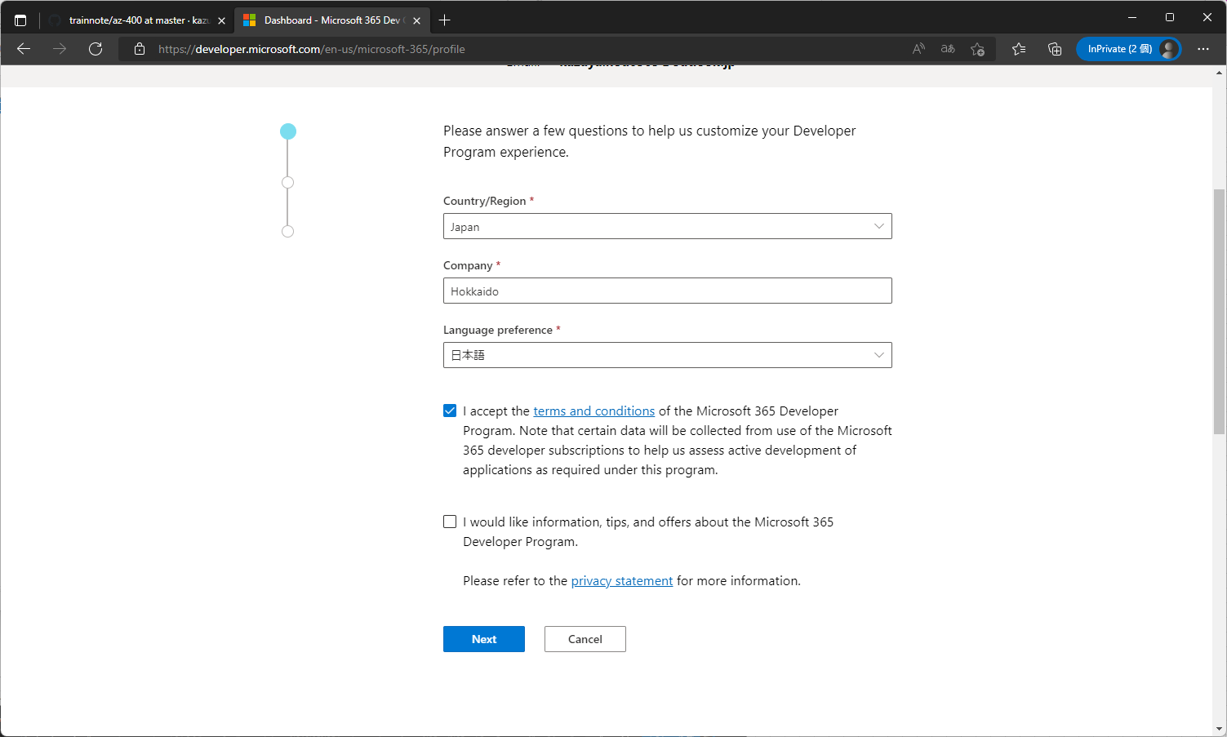

 | 利用目的を聞かれるので、「Personal～」を選択して「NEXT」をクリック
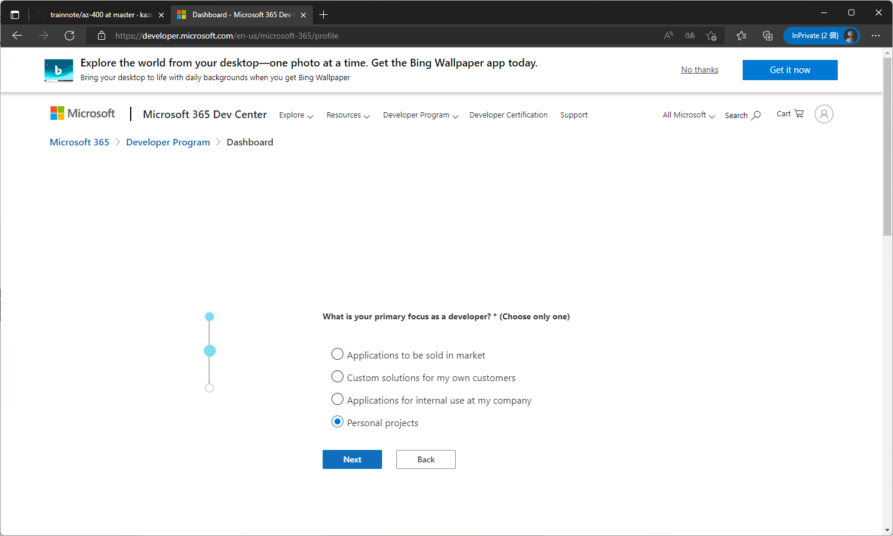

 | 興味を聞かれるので「Teams」にだけチェックを入れて「Save」
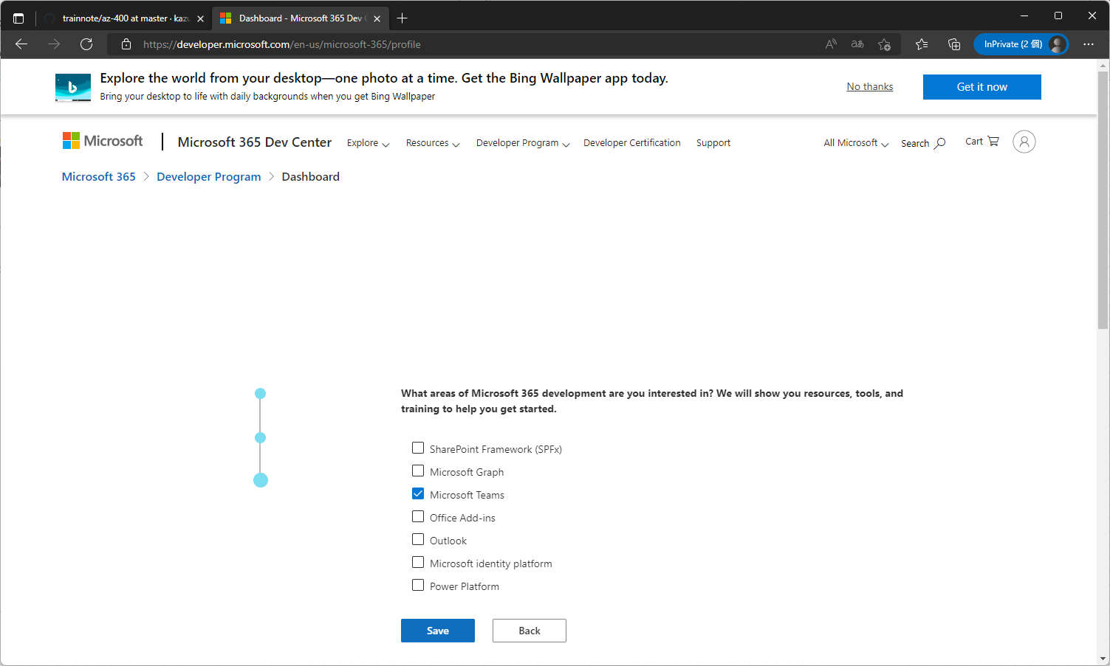

 | タイプを聞かれるので、「Instant Sandbox」を選択したまま「NEXT」をクリック
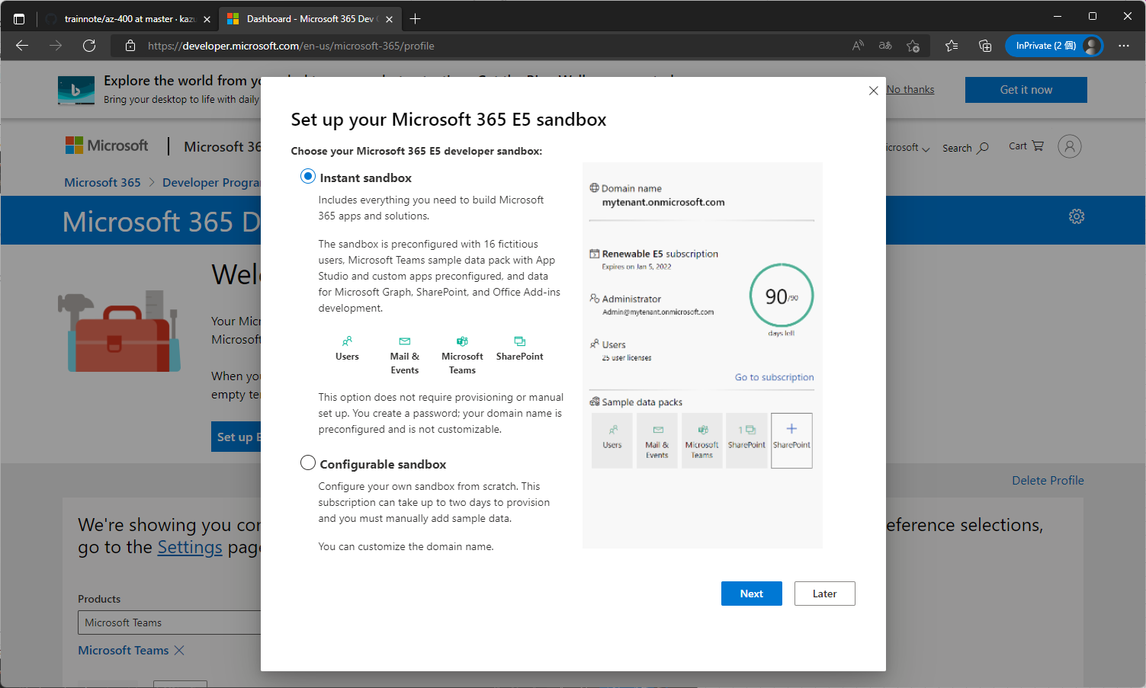

 | 設定を聞かれるので、以下を参考に設定して「Continue」をクリック
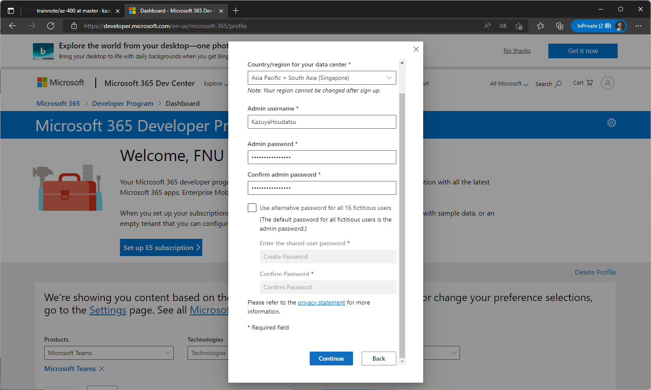

 | 電話番号を入れる必要があるので、ご自分のSMSが受け取れる電話番号を入力（090なら、90から始める。ハイフン不要）
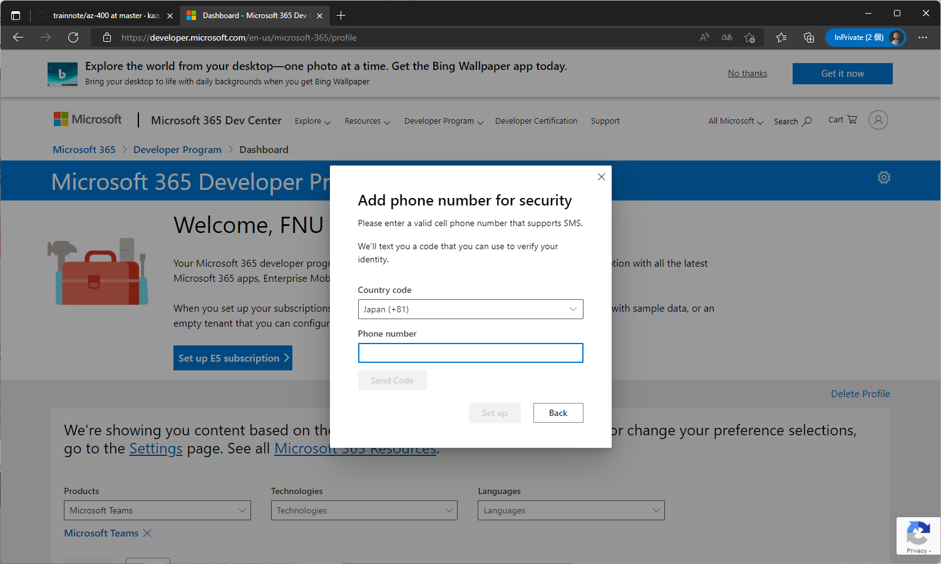

 | 届いたコードを入力して「Setup」をクリック
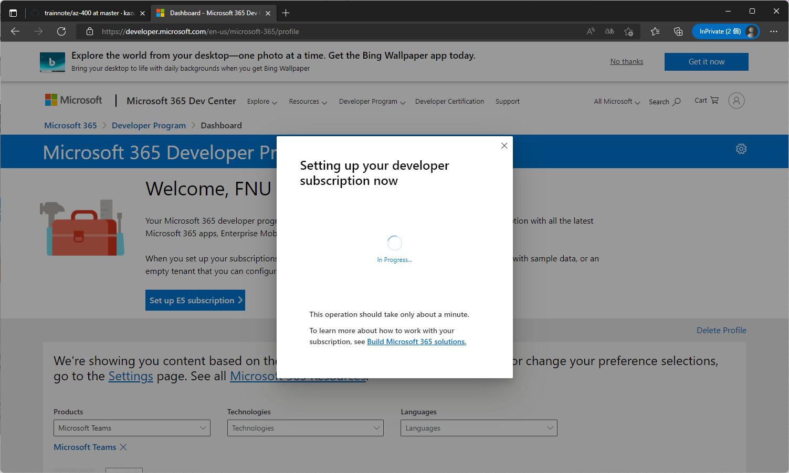

 | 表示された画面で「Go to subscription」をクリック
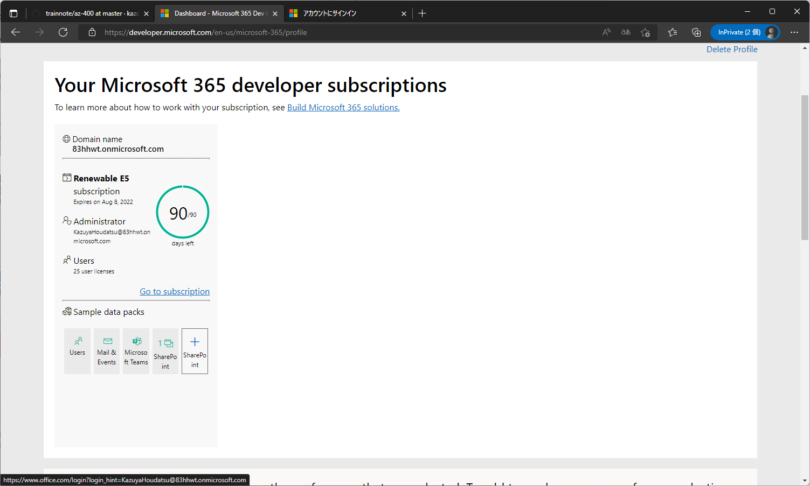

 | 上記の工程で、AdminPasswordとして入力したパスワードを入力してログイン
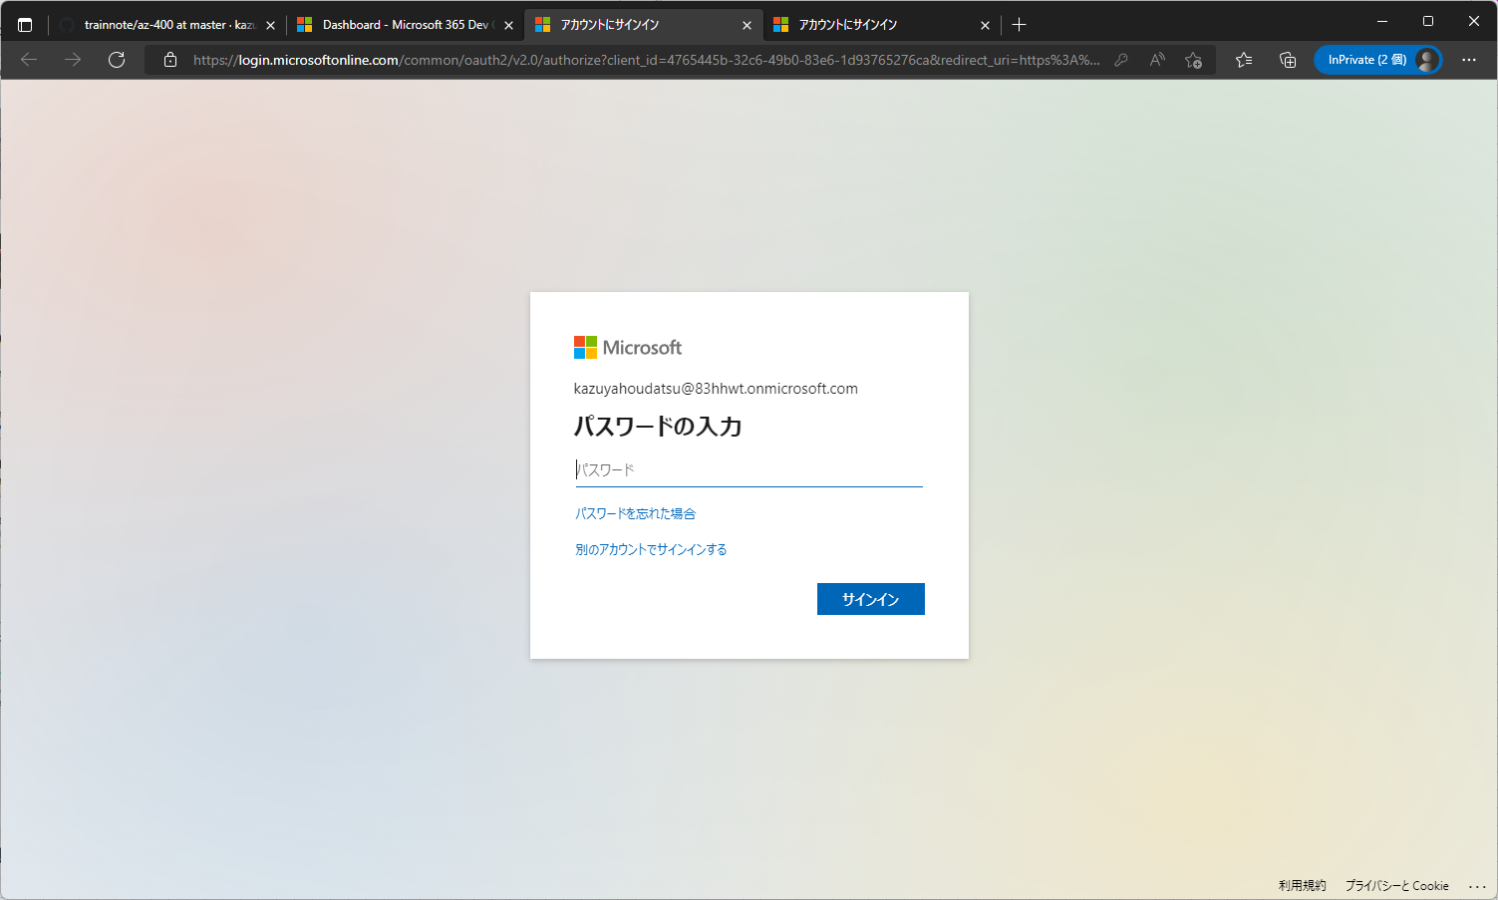

 | これで、Office365の利用準備は完了です。左側にあるメニューで「Teams」をクリックしてみます。
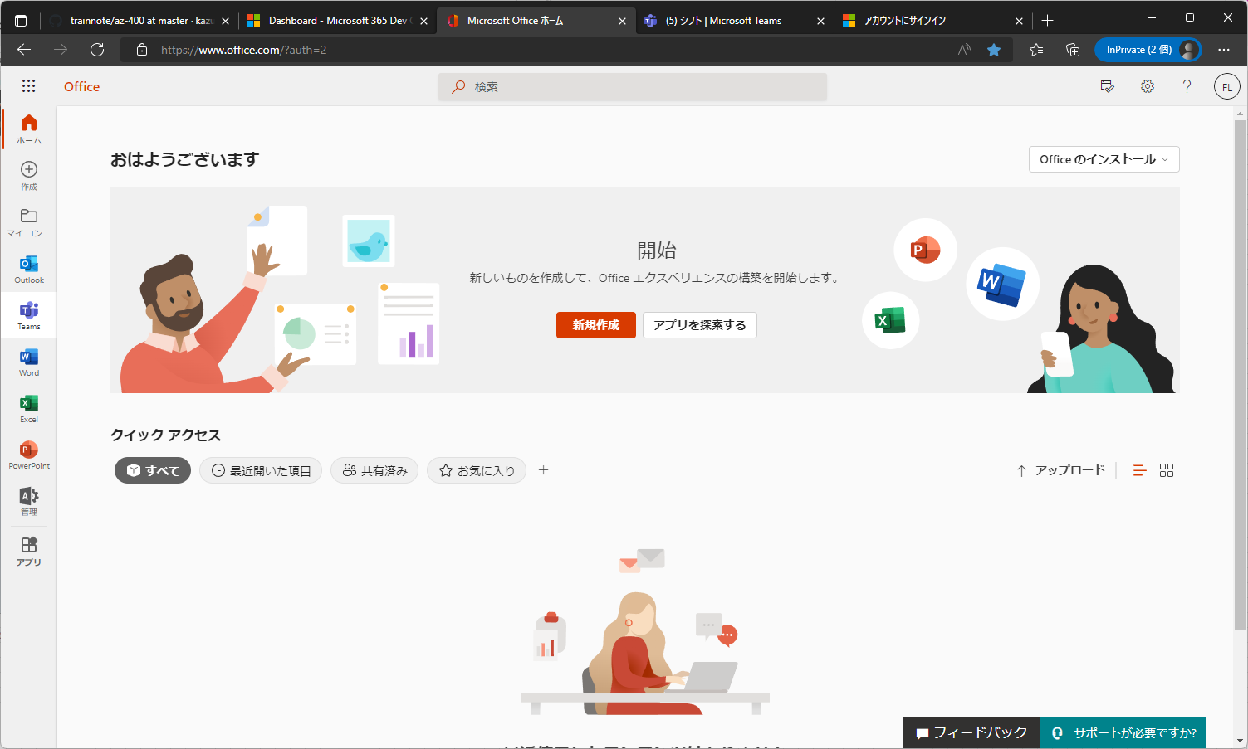

 | 以下のようにTeamsが表示できればOKです。デスクトップ版を使うこともできますが、Web版でも同じことが可能です。手順を少なくするためにWeb版で進めてください。
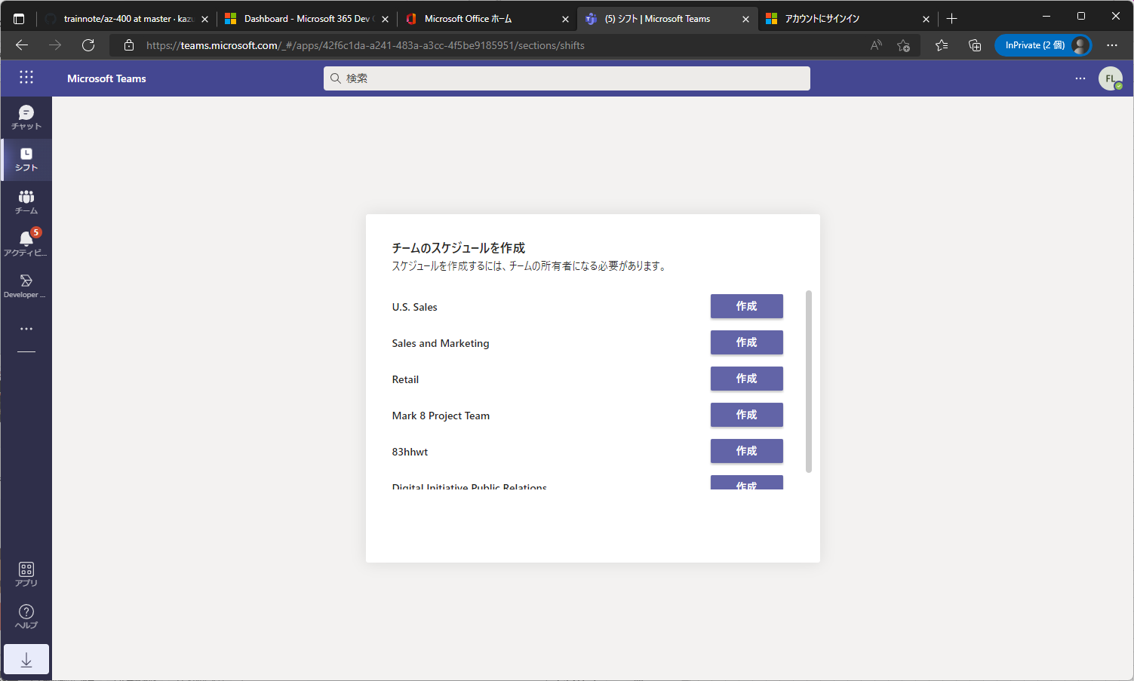

 | 続けて、Azure DevOps Portalを開きます
 |  | https://go.microsoft.com/fwlink/?LinkId=2014676&githubsi=true&clcid=0x409&WebUserId=50f4b4d390b544c0b7f839b5b6fc960d

 | 以下のように、新たに、Microsoft365サブスクリプションで作られたアカウントが表示されてログインされます。
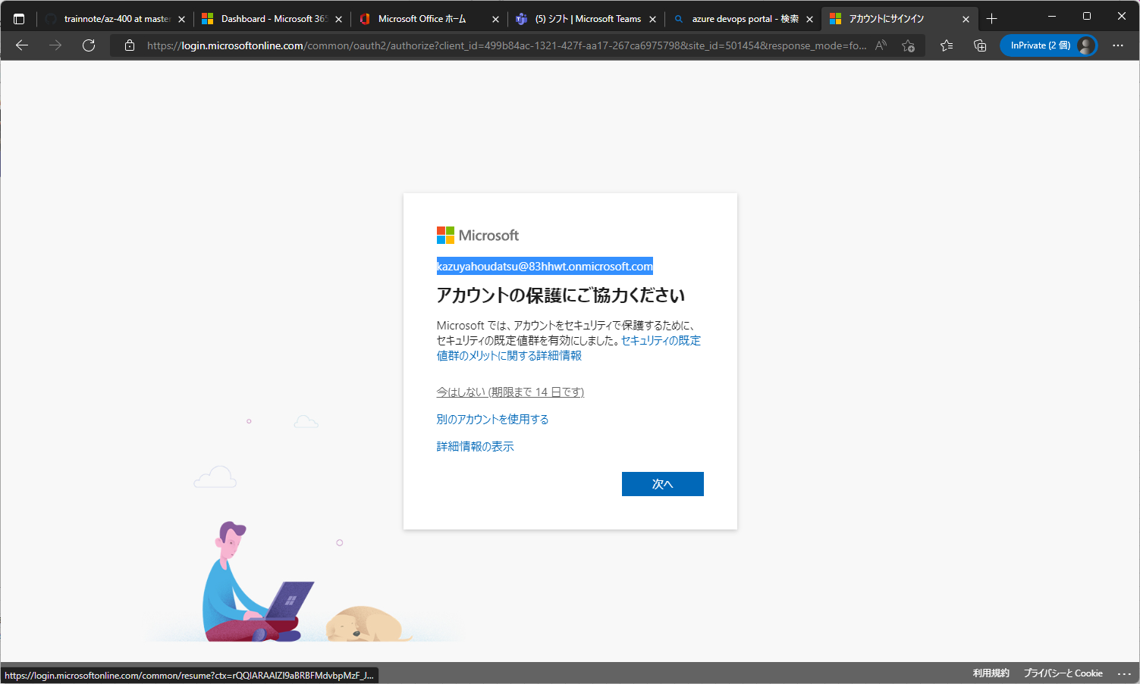

 | DevOpsの初期設定画面が表示されるので、ご自分の情報を入力してください。（連絡先は変えないでください）そのあと「続行」をクリックします。
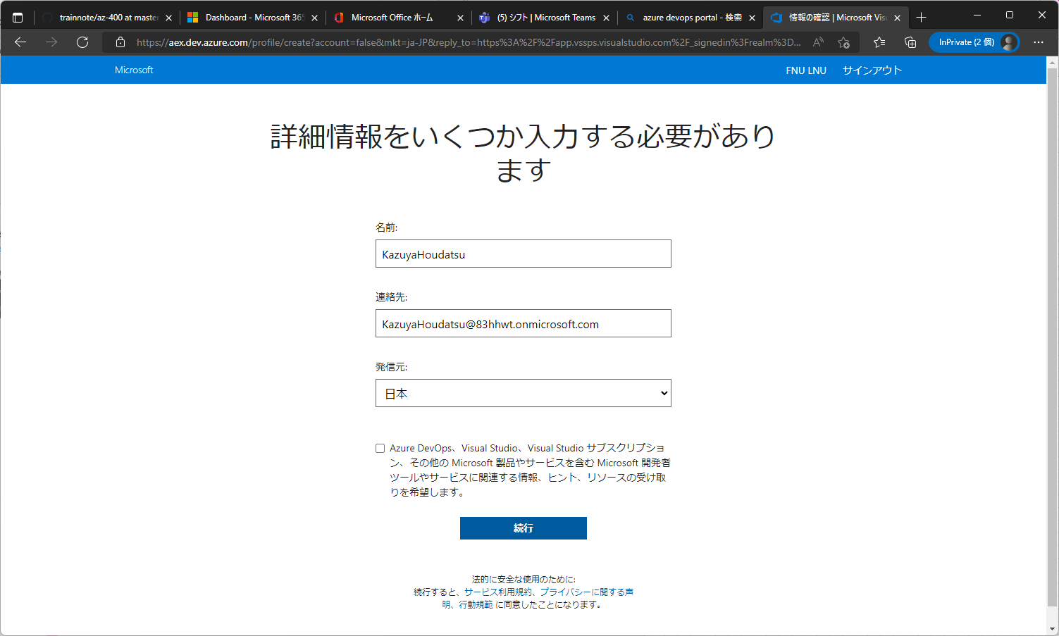

 | 以下の画面が出たら「Continue」をクリックします。
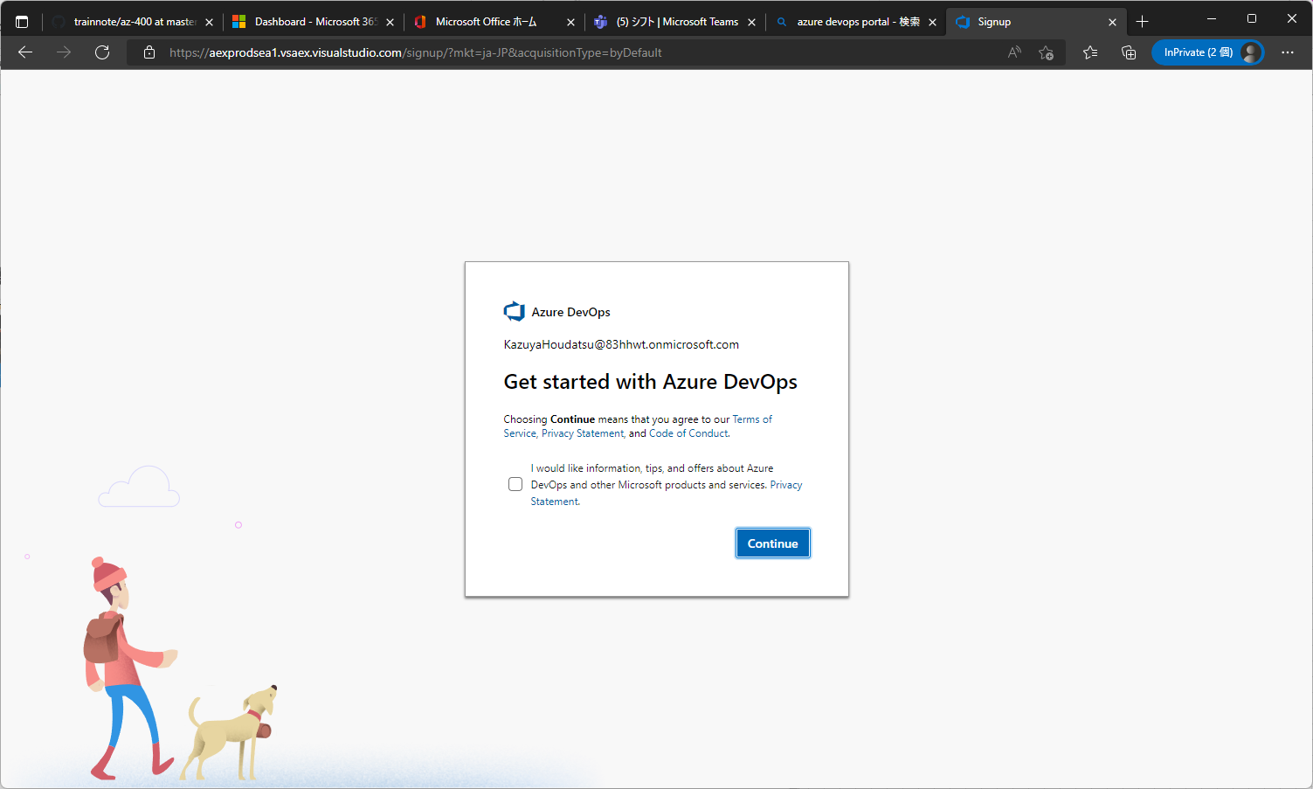

 | 初期設定を受け入れて、「Continue」をクリックします。
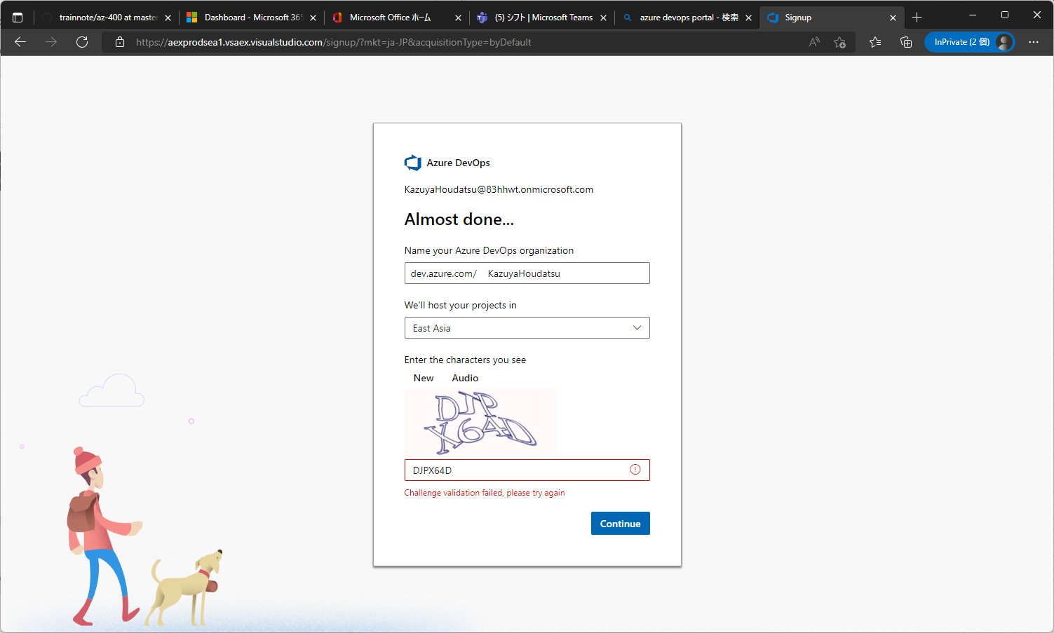

 | 組織が完成したら、画面左下の「Organization Settings」をクリックします。
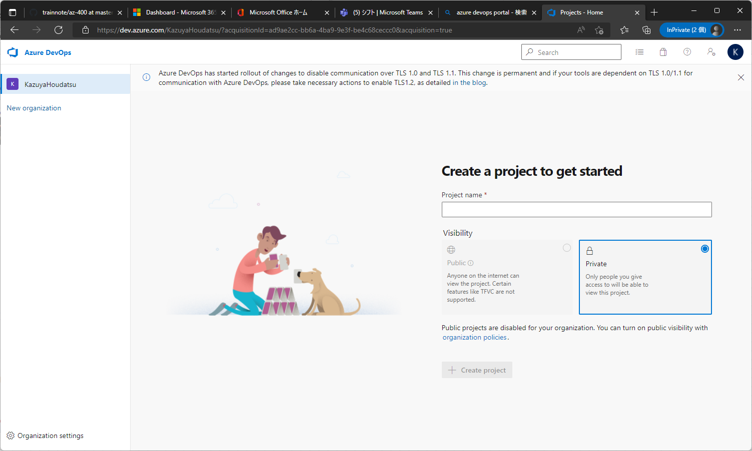

 | 画面左側のメニューから[Security] > [Policies]をクリックし、「Third-party application access via Oauth」と「allow public projects」をONにします。
 | その後、ページ←上の「Azure DevOps」のアイコンをクリックしてトップページに戻ります。
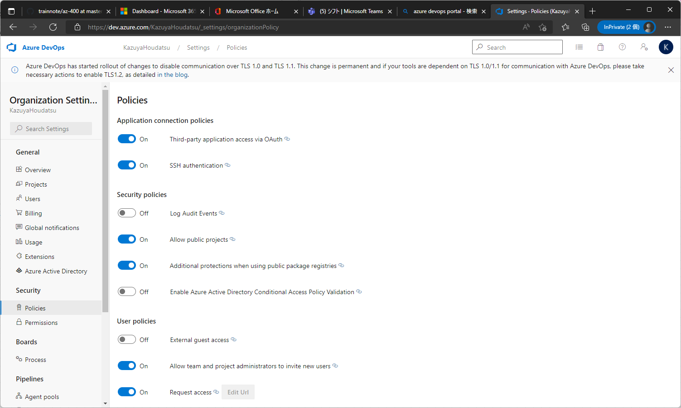

 | Azure Demo Generatorのページを別タブで開きます
 |  | https://azuredevopsdemogenerator.azurewebsites.net/

 | Sign inをクリックして遷移したページが、以下のように新たに作成したMS365E5のアカウントになっていることを確認し、問題なければ、下部にある「承認」をクリックします。
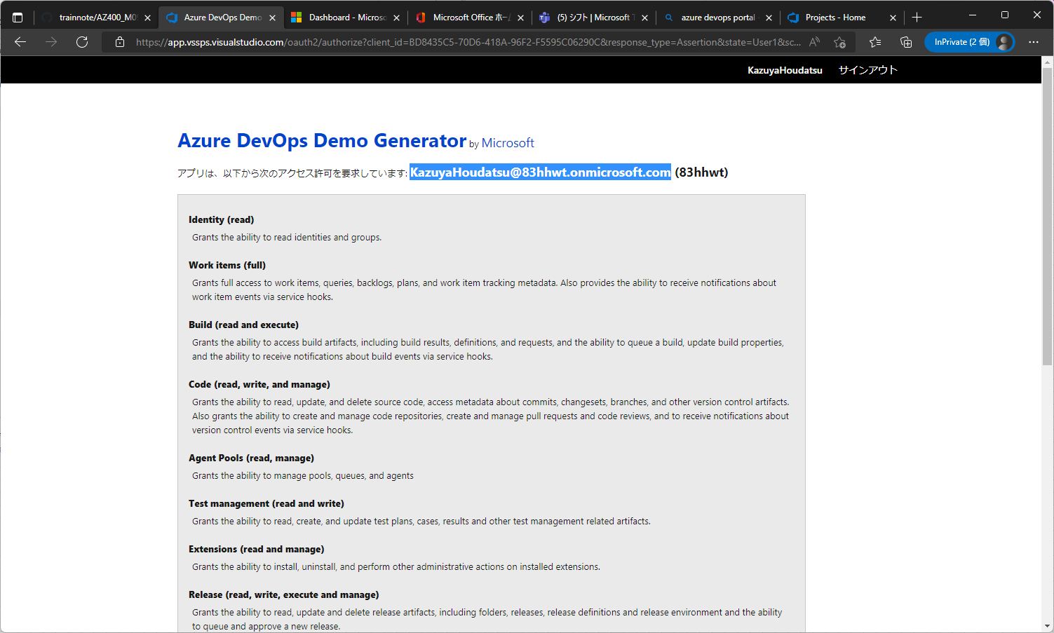

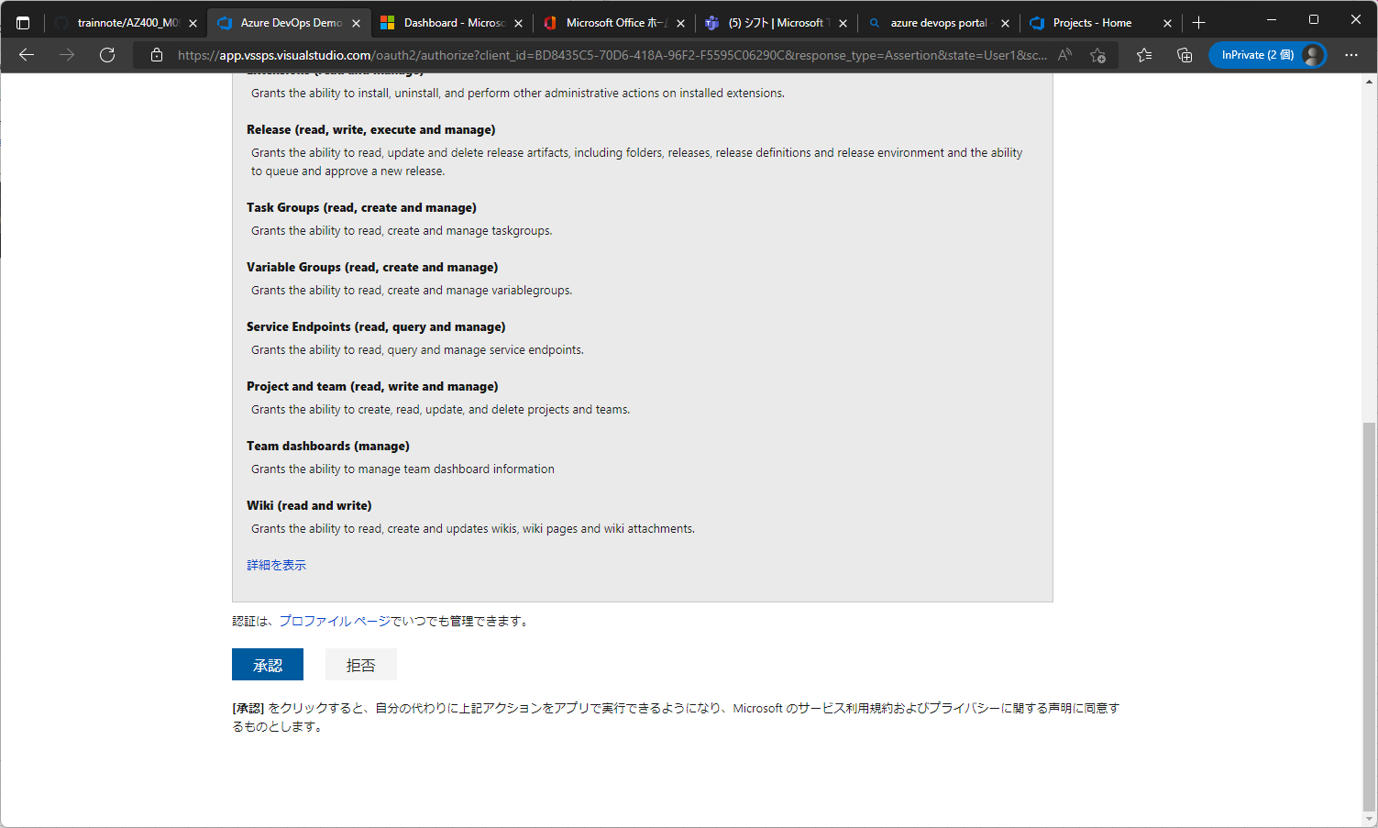

 | 以下を参考に「Tailwind Traders」を設定します。
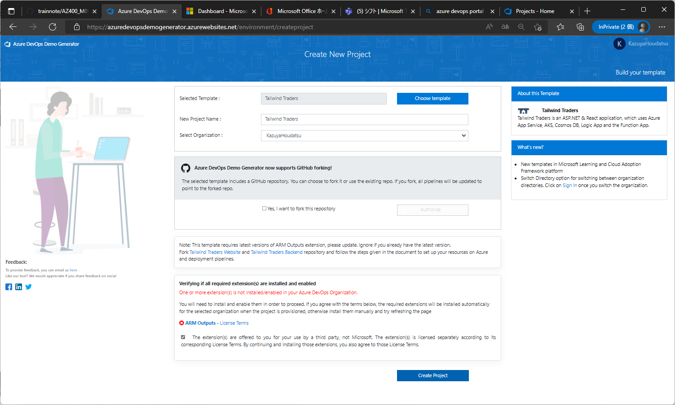

 | 作成が完了したら「Navigate a Project」をクリックしてプロジェクトに移動します。
 | あとは、
 |  | https://github.com/kazuya-hodatsu-336-1/trainnote/blob/master/az-400/Lab_Apr_202204/AZ400_M09_Integration_between_Azure_DevOps_and_Teams.md
 |  | の、
 |  | 「タスク 2:Microsoft Teams でチームを作成する」 - 「4.Microsoft Teams のページ左側のツールバーで「Teams」をクリックし、チーム一覧の最下部で「チームに参加、またはチームを作成」から実施してください。
 |  | ※それより前の作業は実施不要です。
 |  | ※URLをブラウザバーからコピーして、Teamsに張り付ける処理がありますが、URLをコピーした後、一度Notepadなどに張り付けてください。Teamsは書式付きの貼り付けができてしまい、正しく動きません。

